화면
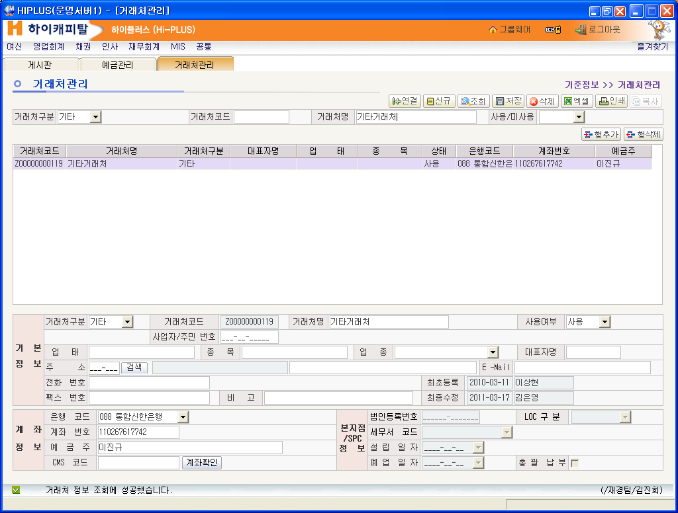
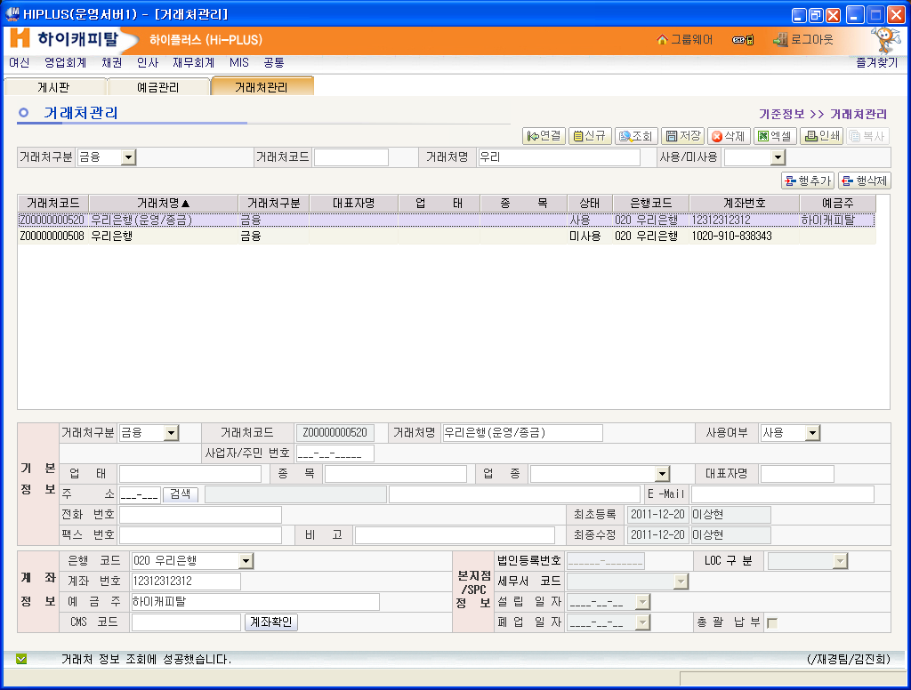
영업회계 -> 일반관리 -> 거래기관관리

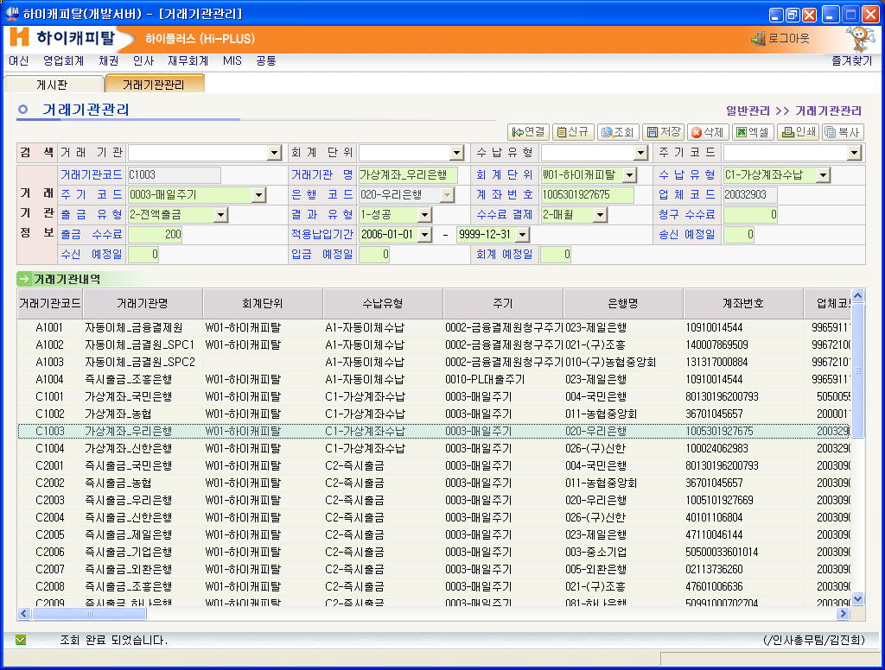
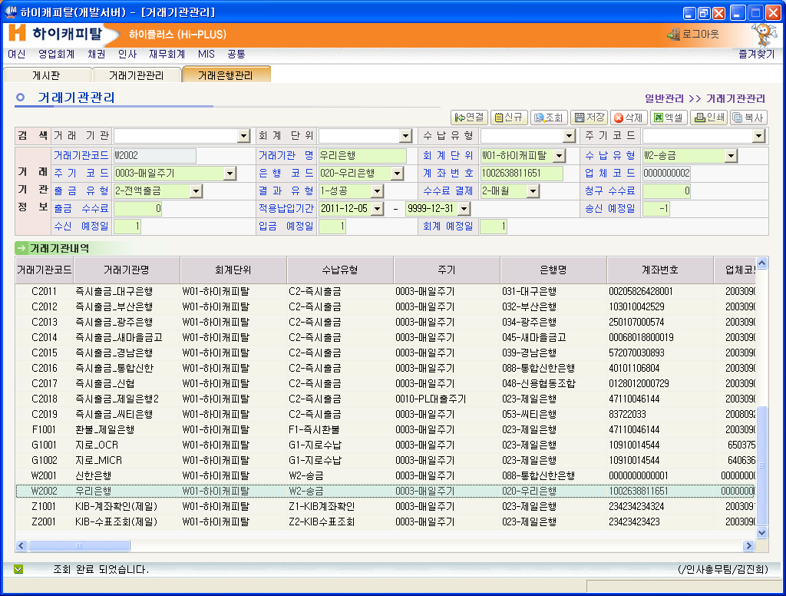
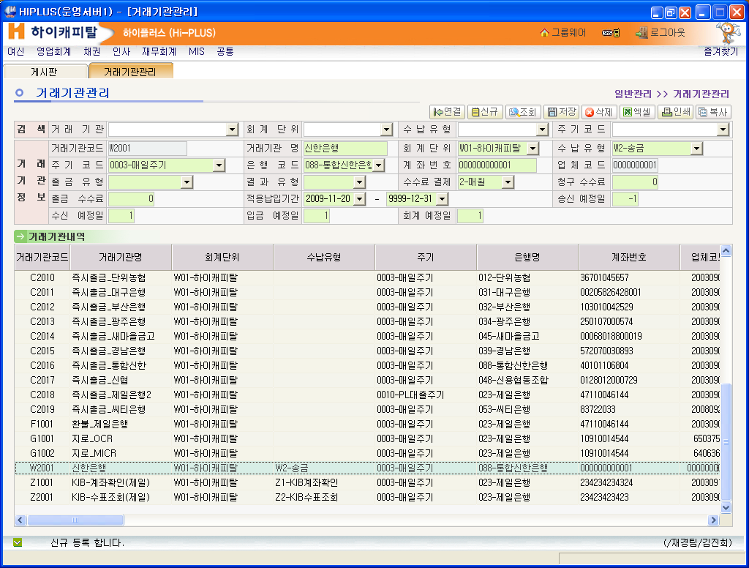

영업회계 -> 일반관리 -> 거래은행관리

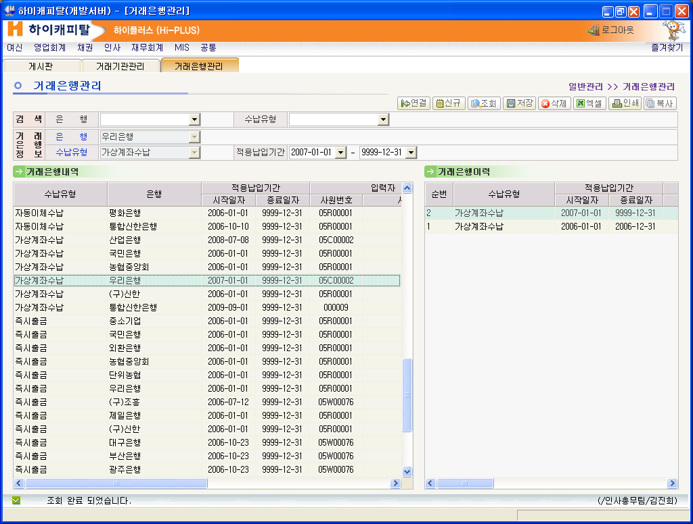

여신 -> 신용-지급관리 -> 지급모계좌관리

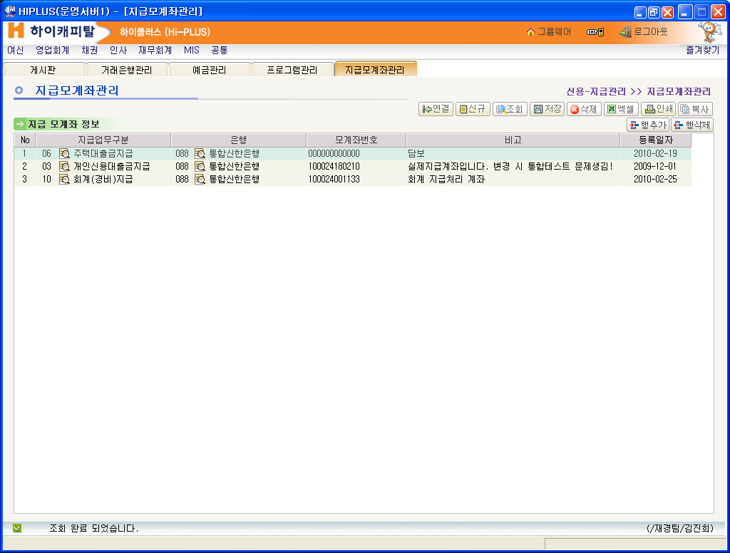
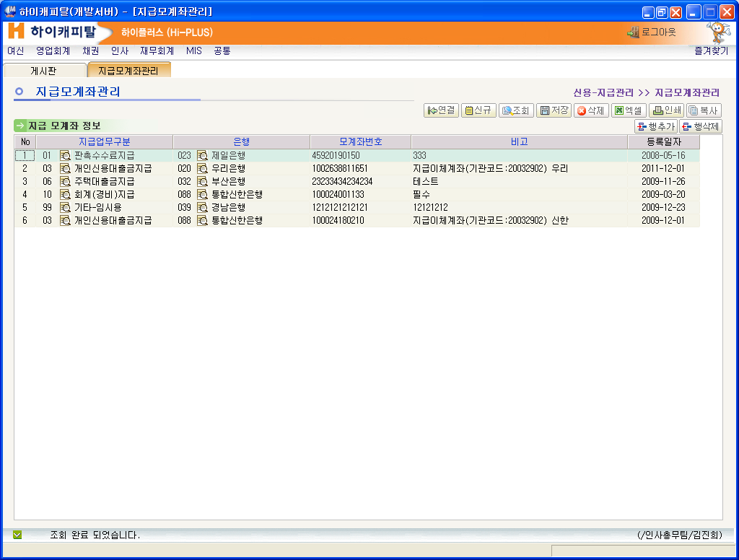

공통 -> 공통코드 -> 거래유형구분코드

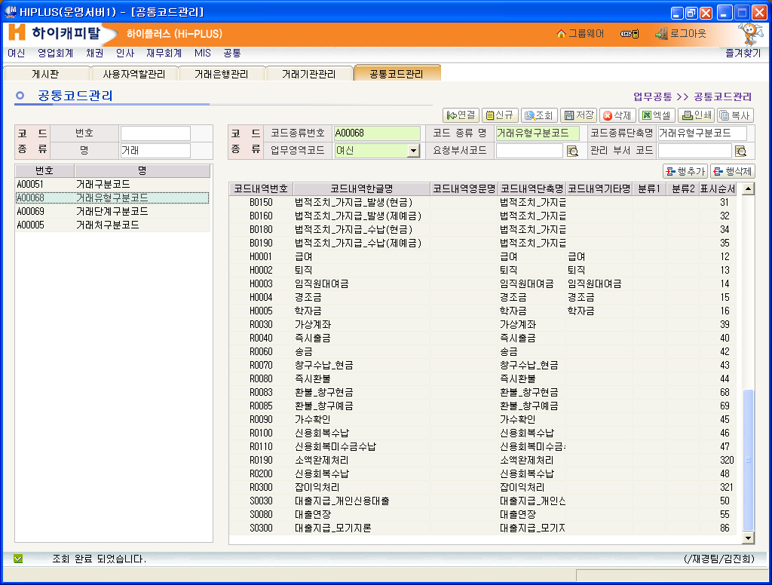
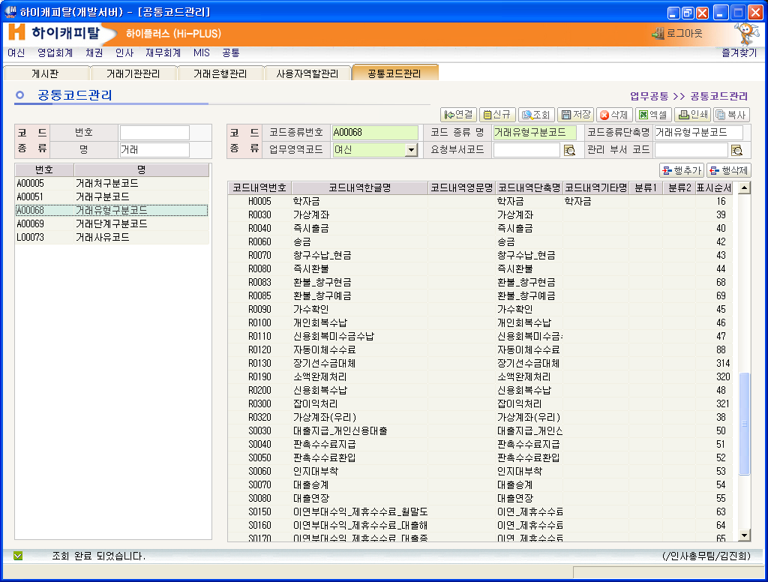
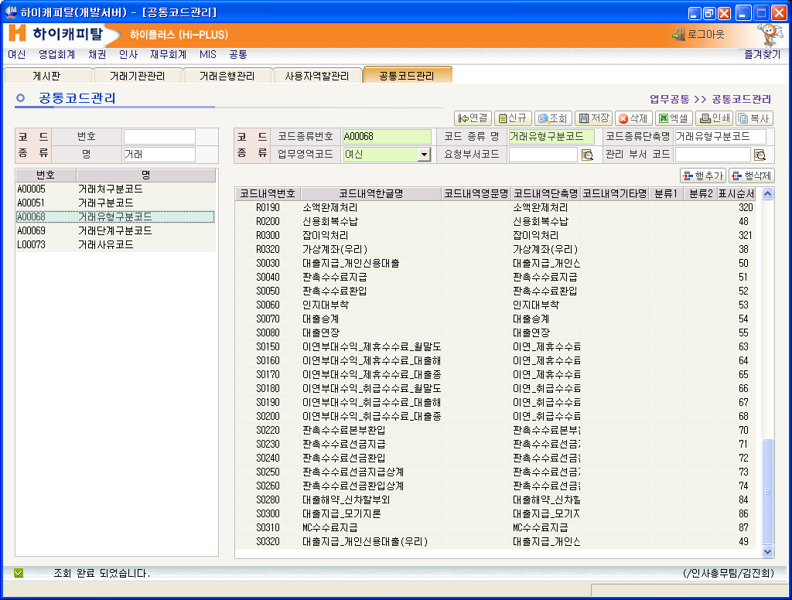

우리은행 추가

우리은행 추가

우리 은행 추가
우리은행 추가

재무회계 -> 일반회계 -> 기준정보 -> 거래유형관리

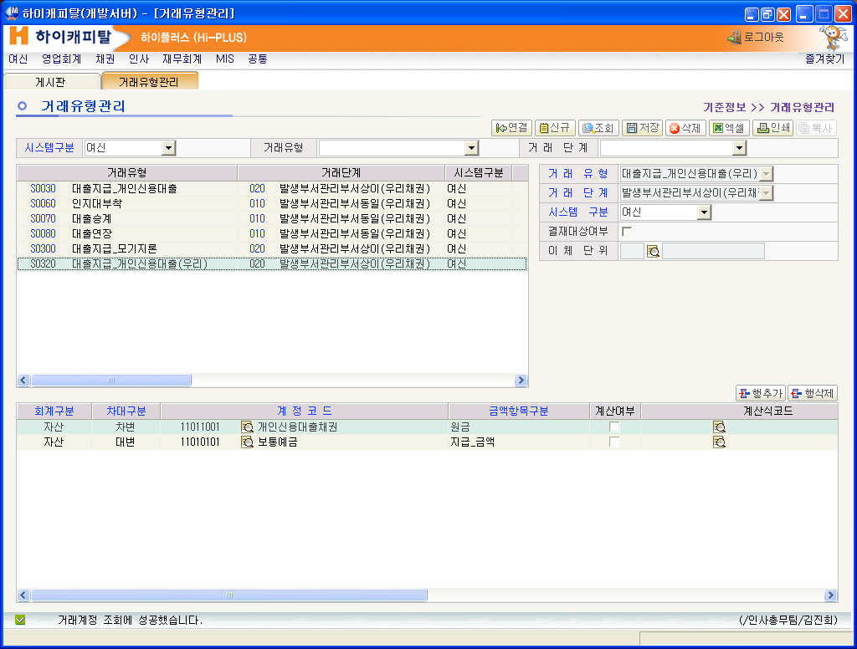
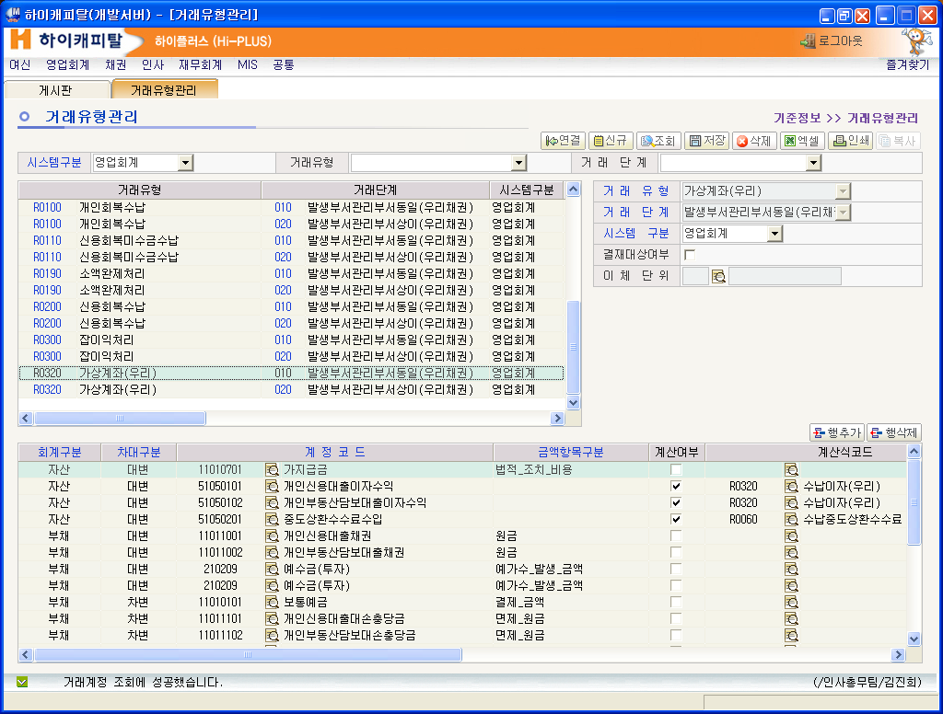
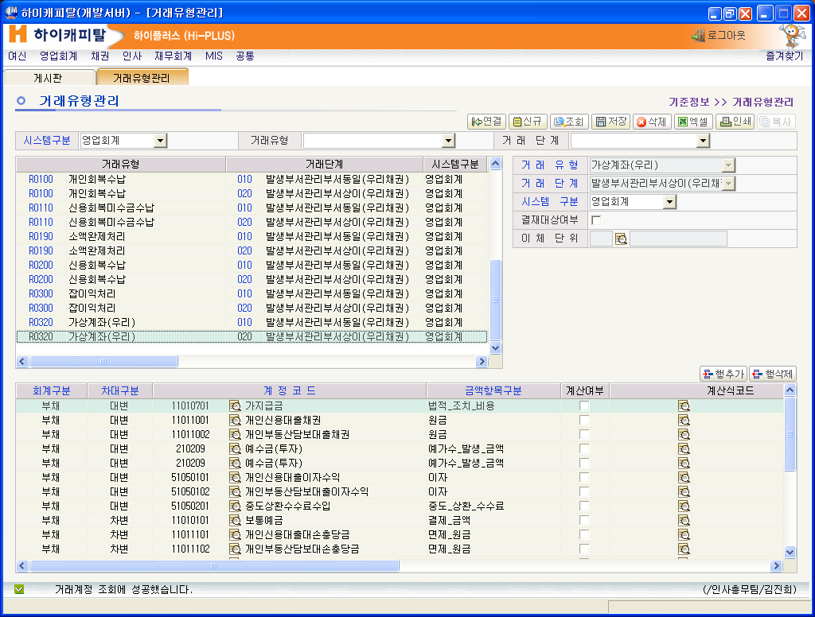

재무회계 -> 예금 -> 예금관리 |  | 2건 추가

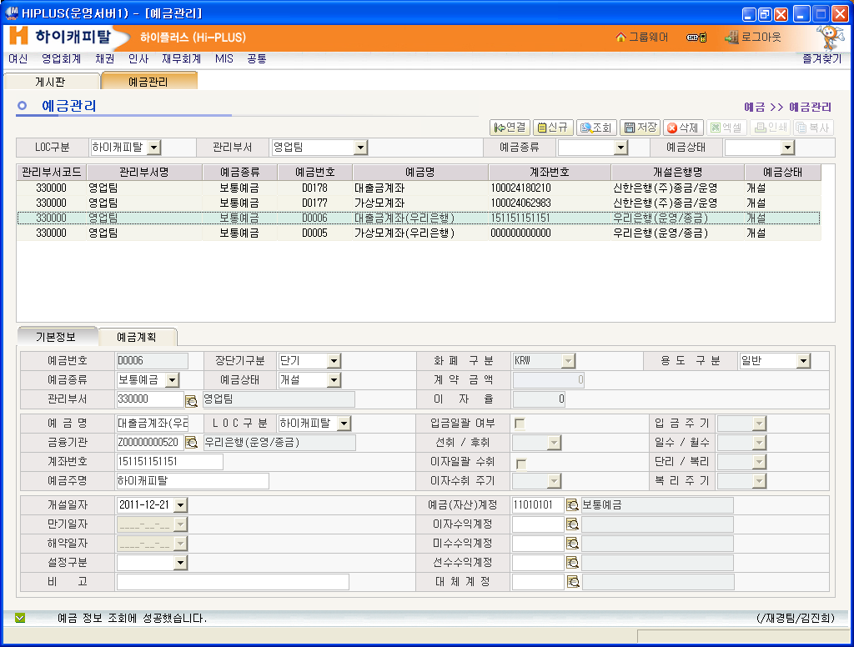
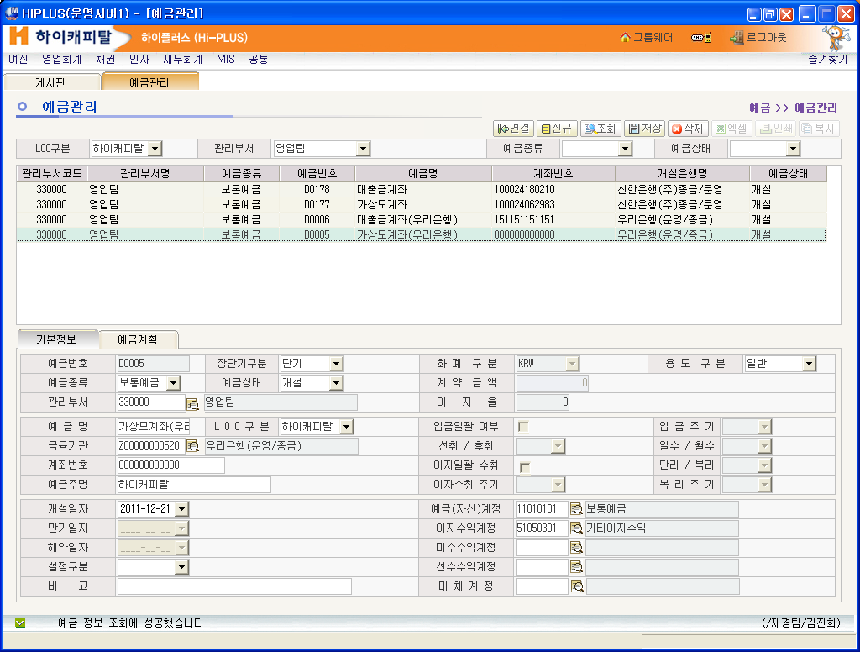

재무회계 -> 일반회계 -> 기준정보 -> 거래처관리
 | 전표에서 관리거래처 정보 - 아래 2개 - 우리은행 추가건

